Zone_déteriorat°_compression_HB
Determination de la zone de détérioration en compression du capteur (crayon : HB)
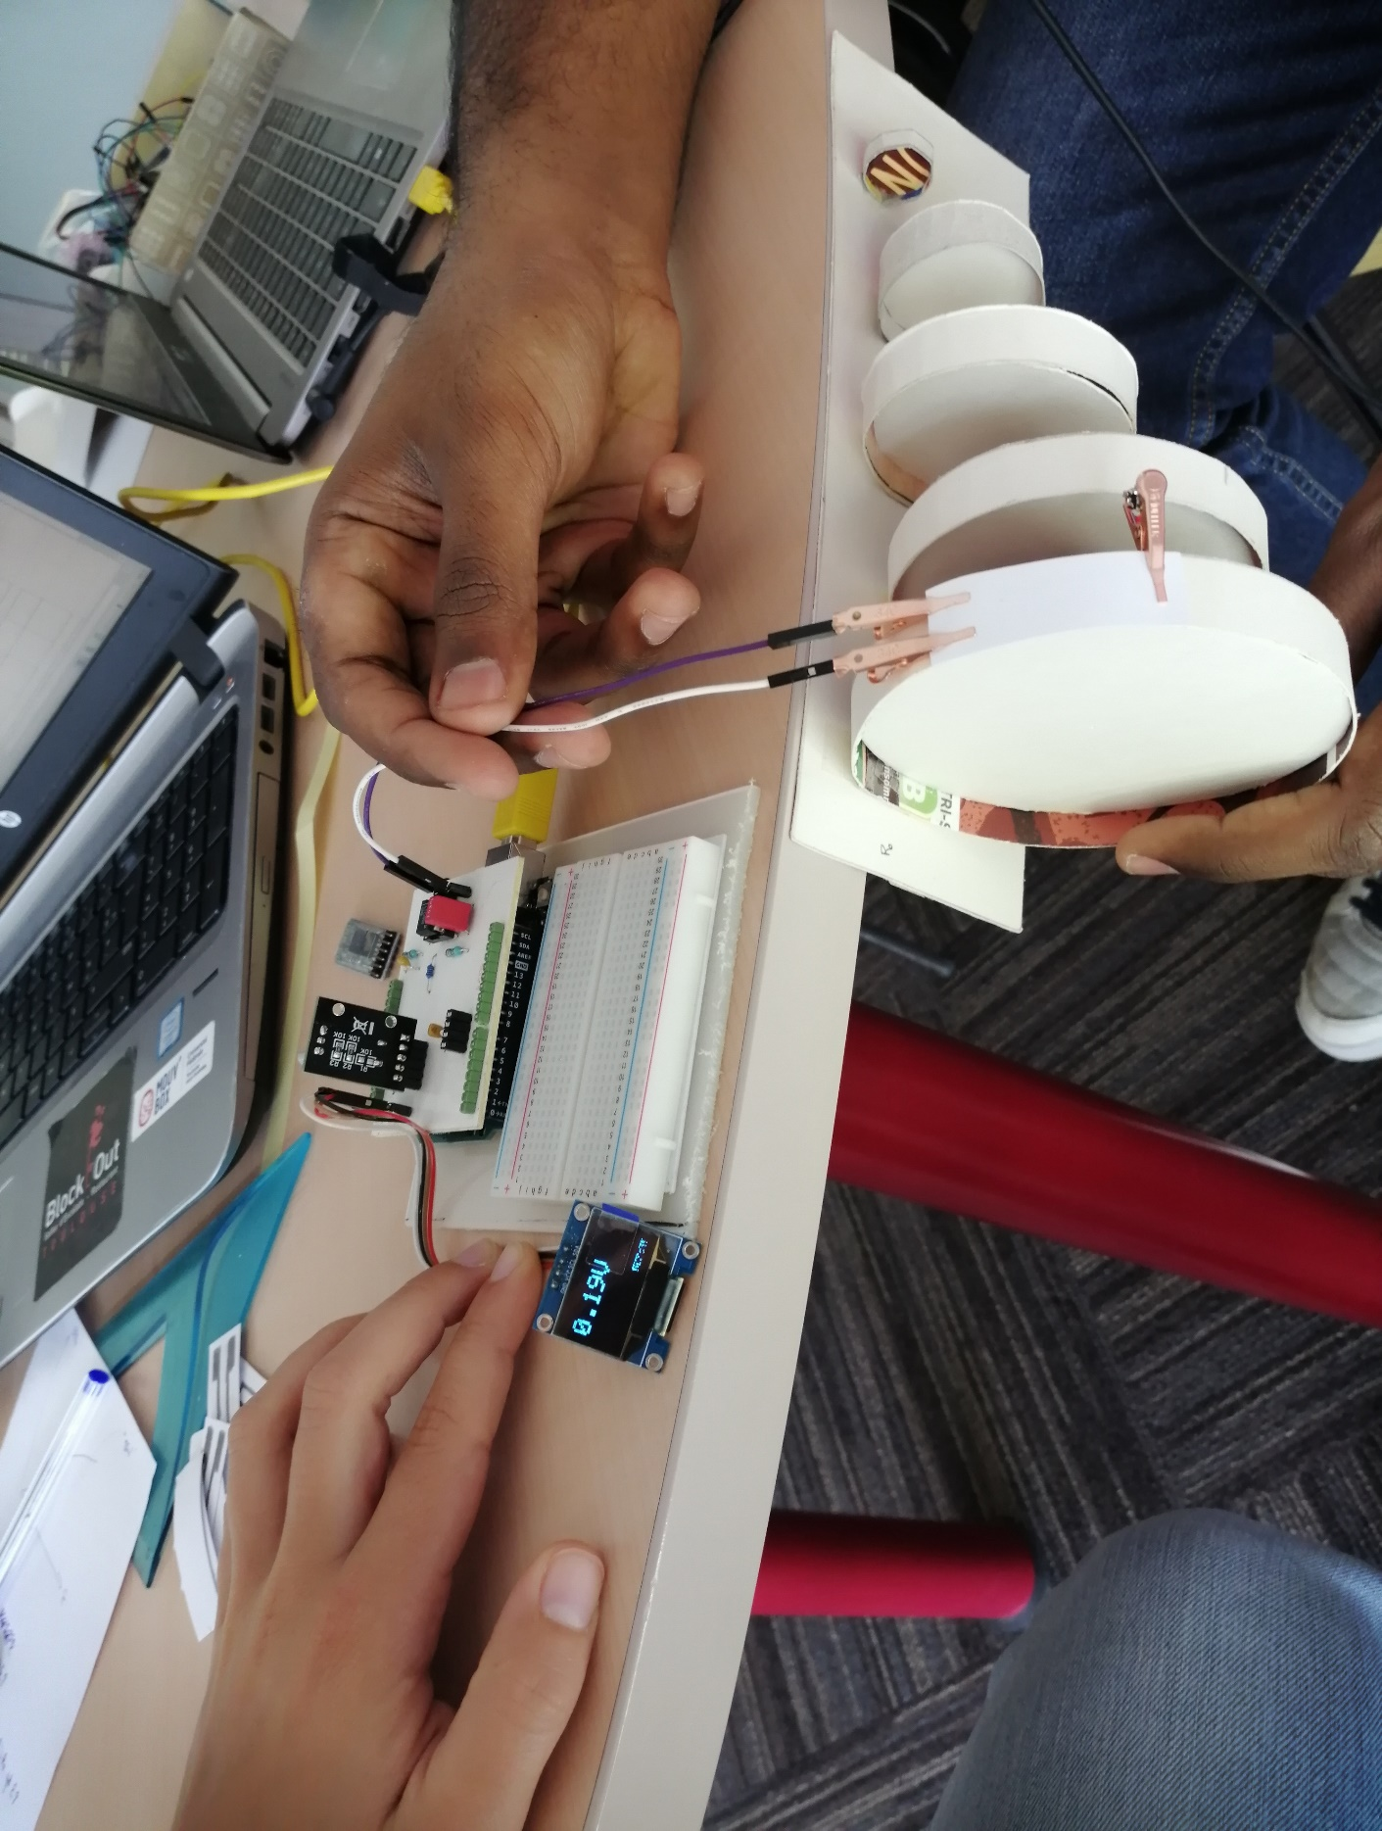

 |  |  |  |  |  |  |  | Paramètres pour calcul de Rcapteur
 |  |  |  |  |  |  |  | R1 | 100000.0 | Vcc | 5
 |  |  |  |  |  |  |  | R2 | 1000.0 | R5 | 10000
 |  |  |  |  |  |  |  | R3 | 100000

 |  |  |  |  |  |  |  | Dimensions du capteur (mm) |  | A | 0.45 | B | 1.05 | C | 0.3
 |  |  |  |  |  |  |  |  |  | D | 2.35 | E | 0.2

 |  |  |  |  |  |  |  | Type de feuille (grammage) |  |  | 160g/m²
 |  |  |  |  |  |  |  | Expérimentateur coloriage |  |  | Calvin

 |  |  |  |  |  |  |  | Le capteur a été retourné et la partie graphite est collée au banc pour que le capteur subisse un mouvement de compression

 |  |  | Rayon de courbure (cm) |  |  |  |  |  |  |  | Rayon de courbure (cm)
Mesure n° |  | Sans rayon | 5 | 4 | 3 | 2 | 1 |  |  | Ro | 5 | 4 | 3 | 2 | 1
1 | Valeur de Vadc | 2.42 | 2.56 | 2.6 | 2.65 | 2.81 | 2.61 |  | Rcap | 2.08E+07 | 1.96E+07 | 1.93E+07 | 1.89E+07 | 1.79E+07 | 1.92E+07
 | Vadc après mesure sans rayon |  | 2.42 | 2.42 | 2.4 | 2.39 | 1.95 |  | ΔR/Ro | 0 | -0.05497730114 | -0.069597638366 | -0.087252385205 | -0.13952551464 | -0.0731827019

2 | Valeur de Vadc | 0.45 | 0.48 | 0.51 | 0.53 | 0.57 | 0.65 |  | Rcap | 1.12E+08 | 1.05E+08 | 9.89E+07 | 9.52E+07 | 8.85E+07 | 7.76E+07
 | Vadc après mesure sans rayon |  | 0.45 | 0.45 | 0.45 | 0.45 | 0.36 |  | ΔR/Ro | 0 | -0.062561322484 | -0.11776248938 | -0.15109149581 | -0.21073287574 | -0.307994203

3 | Valeur de Vadc | 0.6 | 0.65 | 0.68 | 0.7 | 0.72 | 0.73 |  | Rcap | 8.41E+07 | 7.76E+07 | 7.42E+07 | 7.20E+07 | 7.00E+07 | 6.91E+07
 | Vadc après mesure sans rayon |  | 0.6 | 0.6 | 0.58 | 0.5 | 0.53 |  | ΔR/Ro | 0 | -0.077023741615 | -0.11780101659 | -0.14304409157 | -0.1668847735 | -0.17831523744

4 | Valeur de Vadc | 2.05 | 2.15 | 2.23 | 2.25 | 2.18 | 2.55 |  | Rcap | 2.45E+07 | 2.34E+07 | 2.25E+07 | 2.23E+07 | 2.31E+07 | 1.97E+07
 | Vadc après mesure sans rayon |  | 2.05 | 2.05 | 2 | 2 | 1.98 |  | ΔR/Ro | 0 | -0.046720250013 | -0.081079537019 | -0.089287588915 | -0.059900504031 | -0.19695791672

5 | Valeur de Vadc | 1.4 | 1.48 | 1.55 | 1.58 | 1.56 | 1.66 |  | Rcap | 3.60E+07 | 3.40E+07 | 3.25E+07 | 3.19E+07 | 3.23E+07 | 3.03E+07
 | Vadc après mesure sans rayon |  | 1.41 | 1.41 | 1.4 | 1.3 | 1.15 |  | ΔR/Ro | 0 | -0.054219396372 | -0.097070209633 | -0.11427252526 | -0.10287782901 | -0.15710560033

6 | Valeur de Vadc | 1.72 | 1.76 | 1.81 | 1.86 | 1.92 | 2.1 |  | Rcap | 2.93E+07 | 2.86E+07 | 2.78E+07 | 2.70E+07 | 2.62E+07 | 2.39E+07
 | Vadc après mesure sans rayon |  | 1.68 | 1.71 | 1.69 | 1.68 | 1.46 |  | ΔR/Ro | 0 | -0.022812741454 | -0.049910749258 | -0.075551874922 | -0.10455839833 | -0.18163287481

 | Conclusion: Une tendance se forme après les 6 mesures que nous avons effectué. En moyenne, le capteur commence à se détériorer dès que le rayon de courbure est inférieur à 2cm.

Mesure_différents_crayons
BANC DE TEST à partir de carton (low tech)

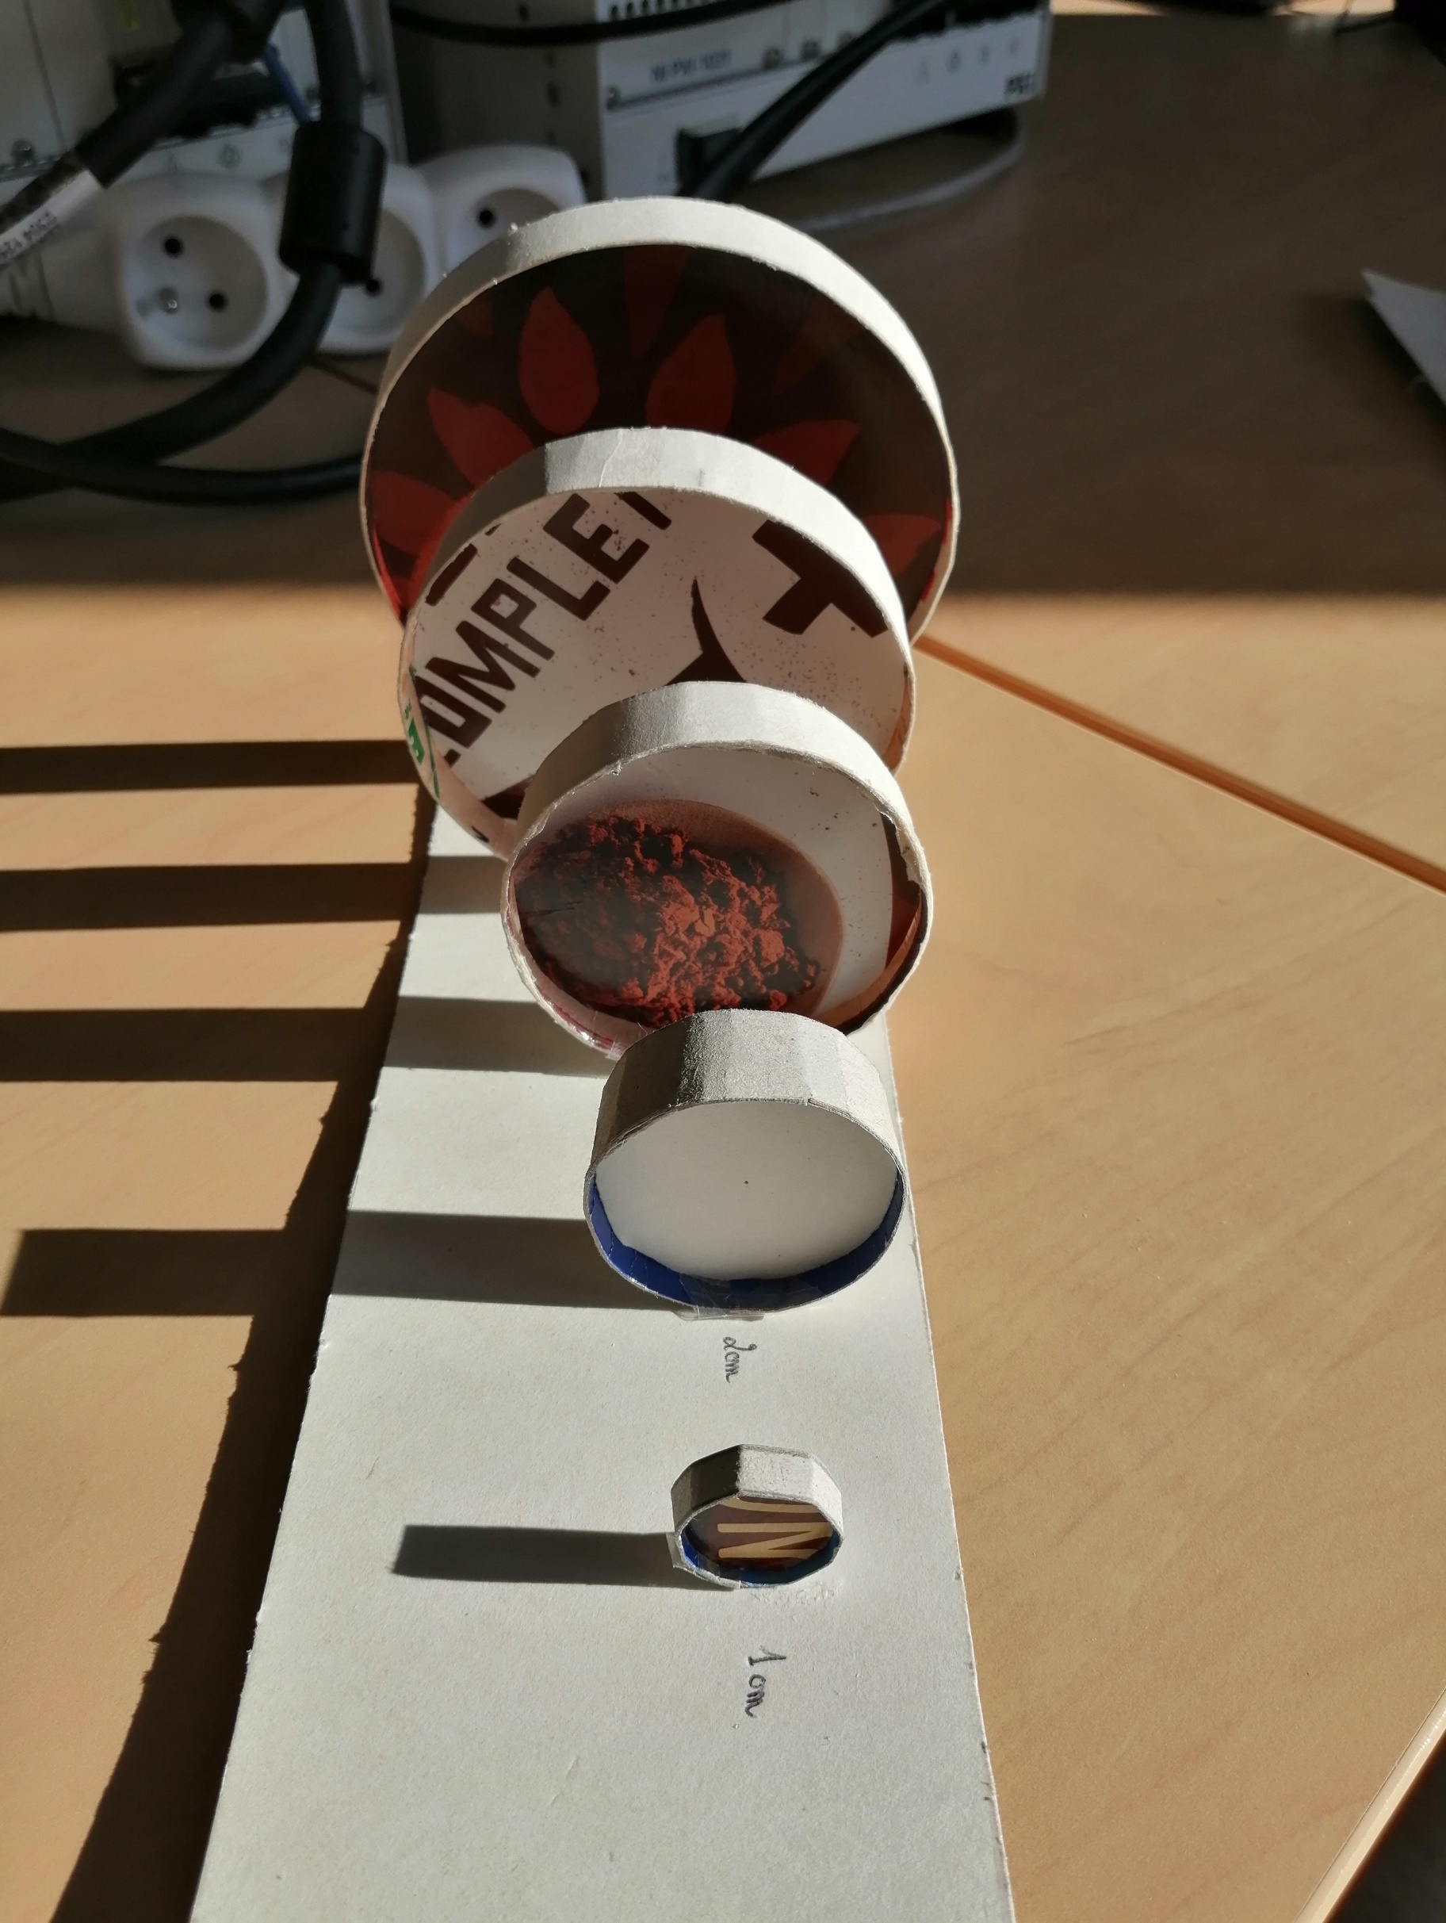

 |  |  |  |  |  |  |  |  |  |  |  | Grammage du papier | 160g/m^2
 |  |  |  |  |  |  |  |  |  |  |  | Epaisseur papier | 1.88E-02 | cm
 |  |  |  |  |  |  |  |  |  |  |  | Formule | e/2R
 |  |  |  |  |  |  |  |  |  |  |  | Dimension Capteur (cm) |  | A | 0.45 | B | 1.05 | C | 0.3
 |  |  |  |  |  |  |  |  |  |  |  |  |  | D | 2.35 | E | 0.2

TENSION |  |  |  |  |  |  |  |  |  |  | COMPRESSION

En fonction du rayon de courbure |  |  |  |  |  |  |  |  |  |  | En fonction du rayon de courbure

 |  |  | Rayon de courbure (cm) |  |  |  |  |  |  |  |  |  |  | Rayon de courbure (cm)
Mesure n° |  |  | Sans rayon | 5 | 4 | 3 | 2 | 1 |  |  | Mesure n° |  |  | Sans rayon | 5 | 4 | 3 | 2 | 1
1 | Crayon | 3H | 0 | 0.81925252445 | 1.001308641 | 1.1443527326 | 1.3094036075 | 0.333769547 |  |  | 1 | Crayon | 3H | 0 | -0.21438845093 | 0.10004794377 | 0 | 0.46689040425 | 0.57170253581
 |  | 2H | 0 | 0.23093019598 | 0.33356583863 | 0.33356583863 | 0.45486250722 | 0.45486250722 |  |  |  |  | 2H | 0 | -0.076943188806 | 0.090932859498 | 0.50013072724 | -0.076943188806 | 0
 |  | H | 0 | 0.086211726057 | 0.13306164119 | 0.13306164119 | 0.15802546458 | 0.24975604922 |  |  |  |  | H | 0 | -0.034152707765 | -0.052142611444 | -0.079580450148 | -0.11173416738 | -0.32814560736
 |  | HB | 0 | 0.091028058272 | 0.13224831107 | 0.2002617282 | 0.333769547 | 0.667539094 |  |  |  |  | HB | 0 | -0.062561322484 | -0.11776248938 | -0.15109149581 | -0.21073287574 | -0.307994203
 |  | B | 0 | 0.024423737199 | 0.028991853408 | 0.047674935432 | 0.079510777457 | 0.24851182284 |  |  |  |  | B | 0 | -0.023561229991 | -0.042895785001 | -0.055368345837 | -0.10496207892 | -0.046044495212
 |  | 2B | 0 | 0.052586255021 | 0.058149327263 | 0.092797592421 | 0.25737685192 | 0.59785563744 |  |  |  |  | 2B | 0 | -0.017838125699 | -0.086329463781 | -0.1157141547 | -0.13790371569 | -0.18882257632
 |  | 3B | 0 | 0.06862717816 | 0.06862717816 | 0.088996874001 | 0.13966341118 | 0.28948889892 |  |  |  |  | 3B | 0 | -0.24268855669 | -0.23102083762 | -0.29609712991 | -0.39066938395 | -0.41221365144

 |  |  | Rayon de courbure (cm) |  |  |  |  |  |  |  |  |  |  | Rayon de courbure (cm)
Mesure n° |  |  | Sans rayon | 5 | 4 | 3 | 2 | 1 |  |  | Mesure n° |  |  | Sans rayon | 5 | 4 | 3 | 2 | 1
2 | Crayon | 3H | 0 | 0.25010895836 | 0.42875821433 | 0.538696218 | 1.0004358334 | 0.42875821433 |  |  | 2 | Crayon | 3H | 0 | -0.2857454065 | -0.16668482046 | -0.37504084603 | 0 | 0.66673928184
 |  | 2H | 0 | 0 | 0.40012201741 | 0.55572502418 | 0.55572502418 | 0.55572502418 |  |  |  |  | 2H | 0 | -0.13049163045 | -0.16673930557 | 0.052654517549 | -0.20008716669 | 0.17654750002
 |  | H | 0 | 0.041848979051 | 0.075598155704 | 0.13051207026 | 0.11783176224 | 0.26698589166 |  |  |  |  | H | 0 | 0.15675224523 | 0.14348221389 | 0.13696029507 | 0.11159727747 | 0
 |  | HB | 0 | 0.16679382632 | 0.59135992967 | 1.3343506105 | 1.9181290026 | 1.5011444368 |  |  |  |  | HB | 0 | -0.022812741454 | -0.049910749258 | -0.075551874922 | -0.10455839833 | -0.18163287481
 |  | B | 0 | 0.041791682531 | 0.049095552973 | 0.074191790275 | 0.11691720708 | 0.38489545014 |  |  |  |  | B | 0 | -0.048055192559 | -0.070398611529 | -0.083310430602 | -0.1160586295 | -0.13157469753
 |  | 2B | 0 | 0.050841966562 | 0.074735640768 | 0.092474035903 | 0.14538443789 | 0.36180803552 |  |  |  |  | 2B | 0 | -0.036447791065 | -0.15235176665 | -0.23242069665 | -0.35840327881 | -0.39519819169
 |  | 3B | 0 | 0.055011030217 | 0.076145034427 | 0.098138144499 | 0.12573949764 | 0.23425440656 |  |  |  |  | 3B | 0 | -0.077023741615 | -0.13060547491 | -0.2002617282 | -0.25032716025 | -0.1668847735

 |  |  | Déformation (unités) |  |  |  |  |  |  |  |  |  |  | Déformation (unités)
Mesure n° |  |  | 0 | 1.88E-03 | 2.35E-03 | 3.13E-03 | 4.70E-03 | 9.40E-03 |  |  | Mesure n° |  |  | 0 | 1.88E-03 | 2.35E-03 | 3.13E-03 | 4.70E-03 | 9.40E-03
1 | Crayon | 3B | 0 | 0.06862717816 | 0.06862717816 | 0.088996874001 | 0.13966341118 | 0.28948889892 |  |  | 1 | Crayon | 3B | 0 | -0.24268855669 | -0.23102083762 | -0.29609712991 | -0.39066938395 | -0.41221365144
 |  | 2B | 0 | 0.052586255021 | 0.058149327263 | 0.092797592421 | 0.25737685192 | 0.59785563744 |  |  |  |  | 2B | 0 | -0.017838125699 | -0.086329463781 | -0.1157141547 | -0.13790371569 | -0.18882257632
 |  | B | 0 | 0.024423737199 | 0.028991853408 | 0.047674935432 | 0.079510777457 | 0.24851182284 |  |  |  |  | B | 0 | -0.023561229991 | -0.042895785001 | -0.055368345837 | -0.10496207892 | -0.046044495212
 |  | HB | 0 | 0.091028058272 | 0.13224831107 | 0.2002617282 | 0.333769547 | 0.667539094 |  |  |  |  | HB | 0 | -0.062561322484 | -0.11776248938 | -0.15109149581 | -0.21073287574 | -0.307994203
 |  | H | 0 | 0.086211726057 | 0.13306164119 | 0.13306164119 | 0.15802546458 | 0.24975604922 |  |  |  |  | H | 0 | -0.034152707765 | -0.052142611444 | -0.079580450148 | -0.11173416738 | -0.32814560736
 |  | 2H | 0 | 0.23093019598 | 0.33356583863 | 0.33356583863 | 0.45486250722 | 0.45486250722 |  |  |  |  | 2H | 0 | -0.076943188806 | 0.090932859498 | 0.50013072724 | -0.076943188806 | 0
 |  | 3H | 0 | 0.81925252445 | 1.001308641 | 1.1443527326 | 1.3094036075 | 0.333769547 |  |  |  |  | 3H | 0 | -0.21438845093 | 0.10004794377 | 0 | 0.46689040425 | 0.57170253581

 |  |  | Déformation (unités) |  |  |  |  |  |  |  |  |  |  | Déformation (unités)
 |  |  | 0 | 1.88E-03 | 2.35E-03 | 3.13E-03 | 4.70E-03 | 9.40E-03 |  |  |  |  |  | 0 | 1.88E-03 | 2.35E-03 | 3.13E-03 | 4.70E-03 | 9.40E-03
2 | Crayon | 3B | 0 | 0.055011030217 | 0.076145034427 | 0.098138144499 | 0.12573949764 | 0.23425440656 |  |  | 2 | Crayon | 3B | 0 | -0.077023741615 | -0.13060547491 | -0.2002617282 | -0.25032716025 | -0.1668847735
 |  | 2B | 0 | 0.050841966562 | 0.074735640768 | 0.092474035903 | 0.14538443789 | 0.36180803552 |  |  |  |  | 2B | 0 | -0.036447791065 | -0.15235176665 | -0.23242069665 | -0.35840327881 | -0.39519819169
 |  | B | 0 | 0.041791682531 | 0.049095552973 | 0.074191790275 | 0.11691720708 | 0.38489545014 |  |  |  |  | B | 0 | -0.048055192559 | -0.070398611529 | -0.083310430602 | -0.1160586295 | -0.13157469753
 |  | HB | 0 | 0.16679382632 | 0.59135992967 | 1.3343506105 | 1.9181290026 | 1.5011444368 |  |  |  |  | HB | 0 | -0.022812741454 | -0.049910749258 | -0.075551874922 | -0.10455839833 | -0.18163287481
 |  | H | 0 | 0.041848979051 | 0.075598155704 | 0.13051207026 | 0.11783176224 | 0.26698589166 |  |  |  |  | H | 0 | 0.15675224523 | 0.14348221389 | 0.13696029507 | 0.11159727747 | 0
 |  | 2H | 0 | 0 | 0.40012201741 | 0.55572502418 | 0.55572502418 | 0.55572502418 |  |  |  |  | 2H | 0 | -0.13049163045 | -0.16673930557 | 0.052654517549 | -0.20008716669 | 0.17654750002
 |  | 3H | 0 | 0.25010895836 | 0.42875821433 | 0.538696218 | 1.0004358334 | 0.42875821433 |  |  |  |  | 3H | 0 | -0.2857454065 | -0.16668482046 | -0.37504084603 | 0 | 0.66673928184
 |  | Zone de détérioration | 0 | 0 | 0 | 3.5 | 3.5 | 3.5 |  |  |  |  | Zone de détérioration | 0 | 0 | 0 | -3.5 | -3.5 | -3.5
 | Mesure de la résistance relative (deltaR/R0) en fonction de la déformation |  |  |  |  |  |  |  |  |  |  | Mesure de la résistance relative (deltaR/R0) en fonction de la déformation

ΔR/Ro en fonction de la déformation pour le capteur en tension
ΔR/Ro en fonction de la déformation pour le capteur en compression
 |  |  |  |  |  |  |  |  | 3.13E-03 | 1.4
 |  |  |  |  |  |  |  |  | 4.70E-03 | 1.4

ΔR/Ro en fonction de la déformation

